售后工资提成标准
 | 2025年成都吉利汽车超市工资明细表（售后）
 | 编制：人事部
 | 序号 | 部门 | 姓 名 | 考核绩效分析 | 减：综合考核/其他 | 留存

曹磊 | 1.00 | 管理部 | 曹磊 | 考核绩效分值<95 考核
曾吉斌 | 2.00 |  | 曾吉斌 | 考核绩效分值<95 考核
谢尧江 | 2.00 |  | 谢尧江 | （总产值-配件外销）*0.27%*95% | （总产值-配件外销）*0.27%*95%*月度得分 | （总产值-配件外销）*0.27%*5%
张敏 | 3.00 | 财务部 | 张敏 | 固定+（总产值-配件外销）*0.018% |  | 固定留存
邱小艳 | 4.00 |  | 邱小艳 | 固定+（总产值-配件外销）*0.02%+新能源补贴600/月 |  | 固定留存
潘倩 | 5.00 |  | 潘倩 | 固定+总产值*0.025% |  | 固定留存
唐玉屏 | 7.00 | 业务部 | 唐玉屏 | (（留修信息量+返修信息量+送修信息量)*8/台+大事故补贴1000-3000)*95% |  | (（留修信息量+返修信息量+送修信息量)*8/台+大事故补贴1000-3000)*5%
陈川蓉 | 9.00 |  | 陈川蓉 | （总产值-配件外销）*0.1%*95% |  | （总产值-配件外销）*0.1%*5%
#N/A |  |  | 小计
白影 | 10.00 | 服务部 | 白影 | (吧台收入*10%+结算台次提成*4元)*30%
曹青 | 11.00 |  | 曹青 | (吧台收入*10%+结算台次提成*4元)*10%
 |  |  | 陶纯玲 | (吧台收入*10%+结算台次提成*4元)*14%
朱开莲 | 12.00 |  | 朱开莲 | (吧台收入*10%+结算台次提成*4元)*22%
#N/A |  |  | 小计
唐梅 | 13.00 | 回访部 | 唐梅 | N-3首保*13+N-4首保*10+N-5首保*8+N-6二保*18+N-9二保*15+N-12二保*26+N-6定保*15+N-9定保*10+N-12定保*25+外拓*20+N-6其他*25+N-9其他*30+N-12其他*30+无福袋*2+续保*25+新能源续保*8+3DC*1
陈琳琳 | 14.00 |  | 陈琳琳 | N-3首保*13+N-4首保*10+N-5首保*8+N-6二保*18+N-9二保*15+N-12二保*26+N-6定保*15+N-9定保*10+N-12定保*25+外拓*20+N-6其他*25+N-9其他*30+N-12其他*30+无福袋*2+续保*25+新能源续保*8+3DC*1
邱昭丽 | 15.00 |  | 邱昭丽 | N-3首保*13+N-4首保*10+N-5首保*8+N-6二保*18+N-9二保*15+N-12二保*26+N-6定保*15+N-9定保*10+N-12定保*25+外拓*20+N-6其他*25+N-9其他*30+N-12其他*30+无福袋*2+续保*25+新能源续保*8+3DC*1
黄雪梅 | 16.00 |  | 黄雪梅 | N-3首保*13+N-4首保*10+N-5首保*8+N-6二保*18+N-9二保*15+N-12二保*26+N-6定保*15+N-9定保*10+N-12定保*25+外拓*20+N-6其他*25+N-9其他*30+N-12其他*30+无福袋*2+续保*25+新能源续保*8+3DC*1
李彩琼 | 17.00 |  | 李彩琼 | N-3首保*13+N-4首保*10+N-5首保*8+N-6二保*18+N-9二保*15+N-12二保*26+N-6定保*15+N-9定保*10+N-12定保*25+外拓*20+N-6其他*25+N-9其他*30+N-12其他*30+无福袋*2+续保*25+新能源续保*8+3DC*1
向阳 | 18.00 |  | 向阳 | N-3首保*13+N-4首保*10+N-5首保*8+N-6二保*18+N-9二保*15+N-12二保*26+N-6定保*15+N-9定保*10+N-12定保*25+外拓*20+N-6其他*25+N-9其他*30+N-12其他*30+无福袋*2+续保*25+新能源续保*8+3DC*1
#N/A |  |  | 小计
阳国华 | 19.00 |  | 阳国华 | 武侯店事故产值*40%*95% |  | 武侯店事故产值*40%*5%
舒童强 | 20.00 | 业务部 | 舒童强
罗义瑕 | 21.00 |  | 罗义瑕 | 正常台次*4元+保险台次*8元+索赔台次*4元+正常产值*2%+保险产值*1.6%+索赔产值*0.5%+养护收入*6%+精品*8%+美容*10%+首保福袋卡*35+保养福袋卡*25+DMS保养套餐（任务达成率）*台次*50+附加业务提成
段宝安 | 22.00 |  | 段宝安 | 正常台次*4元+保险台次*8元+索赔台次*4元+正常产值*2%+保险产值*1.6%+索赔产值*0.5%+养护收入*6%+精品*8%+美容*10%+首保福袋卡*35+保养福袋卡*25+DMS保养套餐（任务达成率）*台次*50+附加业务提成
#N/A | 23.00 |  | 张林1 | 正常台次*4元+保险台次*8元+索赔台次*4元+正常产值*2%+保险产值*1.6%+索赔产值*0.5%+养护收入*6%+精品*8%+美容*10%+首保福袋卡*35+保养福袋卡*25+DMS保养套餐（任务达成率）*台次*50+附加业务提成
张建 | 25.00 |  | 张建 | 正常台次*4元+保险台次*8元+索赔台次*4元+正常产值*2%+保险产值*1.6%+索赔产值*0.5%+养护收入*6%+精品*8%+美容*10%+首保福袋卡*35+保养福袋卡*25+DMS保养套餐（任务达成率）*台次*50+附加业务提成
贾文哲 | 26.00 |  | 贾文哲 | 正常台次*4元+保险台次*8元+索赔台次*4元+正常产值*2%+保险产值*1.6%+索赔产值*0.5%+养护收入*6%+精品*8%+美容*10%+首保福袋卡*35+保养福袋卡*25+DMS保养套餐（任务达成率）*台次*50+附加业务提成
黄小炼 | 25.00 |  | 黄小炼 | 正常台次*4元+保险台次*8元+索赔台次*4元+正常产值*2%+保险产值*1.6%+索赔产值*0.5%+养护收入*6%+精品*8%+美容*10%+首保福袋卡*35+保养福袋卡*25+DMS保养套餐（任务达成率）*台次*50+附加业务提成
陈昱良 | 26.00 |  | 陈昱良 | 正常台次*4元+保险台次*8元+索赔台次*4元+正常产值*2%+保险产值*1.6%+索赔产值*0.5%+养护收入*6%+精品*8%+美容*10%+首保福袋卡*35+保养福袋卡*25+DMS保养套餐（任务达成率）*台次*50+附加业务提成
王毅 | 27.00 |  | 王毅 | 正常台次*4元+保险台次*8元+索赔台次*4元+正常产值*2%+保险产值*1.6%+索赔产值*0.5%+养护收入*6%+精品*8%+美容*10%+首保福袋卡*35+保养福袋卡*25+DMS保养套餐（任务达成率）*台次*50+附加业务提成
金亮亮 | 28.00 |  | 金亮亮 | 正常台次*4元+保险台次*8元+索赔台次*4元+正常产值*2%+保险产值*1.6%+索赔产值*0.5%+养护收入*6%+精品*8%+美容*10%+首保福袋卡*35+保养福袋卡*25+DMS保养套餐（任务达成率）*台次*50+附加业务提成
徐源 | 29.00 |  | 徐源 | 正常台次*4元+保险台次*8元+索赔台次*4元+正常产值*2%+保险产值*1.6%+索赔产值*0.5%+养护收入*6%+精品*8%+美容*10%+首保福袋卡*35+保养福袋卡*25+DMS保养套餐（任务达成率）*台次*50+附加业务提成
费朝旭 | 30.00 |  | 费朝旭 | 正常台次*4元+保险台次*8元+索赔台次*4元+正常产值*2%+保险产值*1.6%+索赔产值*0.5%+养护收入*6%+精品*8%+美容*10%+首保福袋卡*35+保养福袋卡*25+DMS保养套餐（任务达成率）*台次*50+附加业务提成
曾浩 | 31.00 |  | 曾浩 | 正常台次*4元+保险台次*8元+索赔台次*4元+正常产值*2%+保险产值*1.6%+索赔产值*0.5%+养护收入*6%+精品*8%+美容*10%+首保福袋卡*35+保养福袋卡*25+DMS保养套餐（任务达成率）*台次*50+附加业务提成
刘强 | 32.00 |  | 刘强 | 正常台次*4元+保险台次*8元+索赔台次*4元+正常产值*2%+保险产值*1.6%+索赔产值*0.5%+养护收入*6%+精品*8%+美容*10%+首保福袋卡*35+保养福袋卡*25+DMS保养套餐（任务达成率）*台次*50+附加业务提成
#N/A |  |  | 小计
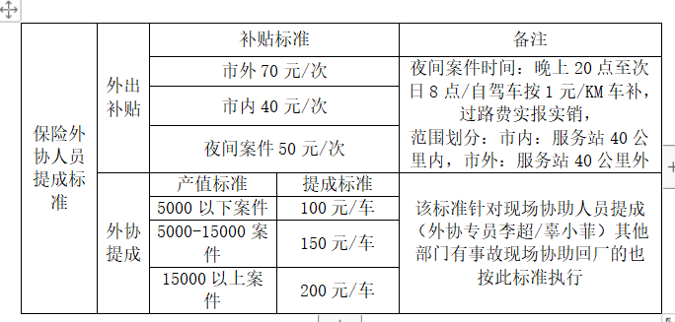
辜晓菲 | 33.00 |  | 辜晓菲 | 外拓总产值*1.6%+外协提成40/70/台+外协产值提成
李超 | 34.00 |  | 李超 | 外拓总产值*1.6%+外协提成40/70/台+外协产值提成
#N/A |  |  | 小计
黄意轩 | 35.00 | 续保 | 黄意轩
唐芳兰 | 36.00 |  | 唐芳兰 | 考核标准
赵水仙 | 37.00 |  | 赵水仙 | 次新车 |  | 绩效(台/元) | 45 | 85 | 95
张琴 | 38.00 |  | 张琴 |  |  | 次新车考核指标 | 70%以下 | 70%-74% | 75%及以上
刘林 | 39.00 |  | 刘林
鄢雨濛 | 40.00 |  | 鄢雨濛
#N/A | 41.00 |  | 刘尧梅
#N/A | 42.00 |  | 冯桢
高梓绮 | 43.00 |  | 高梓绮 | 续转续 |  | 绩效(台/元) | 35 | 55 | 75
罗文琦 | 39.00 |  | 罗文琦 |  |  | 续转续考核指标 | 70%以下 | 70%-72% | 73%及以上
周凤英 | 44.00 |  | 周凤英 | 流失客户 |  | 绩效(台/元) | 75 | 95 | 115
#N/A | 45.00 |  | 孙茂梅 |  |  | 续转续考核指标 | 7%以下 | 7%-8% | 9%及以上
#N/A |  |  | 小计 | 保单主动推修率未达到50% |  |  |  |  | 考核500元
雷维可 | 46.00 | 索赔部 | 雷维可 | (索赔产值*1.4+PDI台次*2+代理索赔手续费/1.13*30%)*55%*95% | *月度得分 | (索赔产值*1.4+PDI台次*2+代理索赔手续费/1.13*30%)*55%*5%
梁宁 | 47.00 |  | 梁宁 | 新能源台次*0.8+燃油车台次*2.5+配件金额*0.3% |  | 固定留存
陈晓波 | 48.00 |  | 陈晓波 | (索赔产值*1.4+PDI台次*2+代理索赔手续费/1.13*30)*35%*95% |  | (索赔产值*1.4+PDI台次*2+代理索赔手续费/1.13*30%)*55%*5%
#N/A |  |  | 小计
颜书琼 | 49.00 | 配件 | 颜书琼 | (新车安装工时*20%+产值*0.23%+配件外销*0.05%)*95% | *月度得分 | 新车安装工时*20%+产值*0.23%+配件外销*0.05%*5%
李波 | 50.00 |  | 李波 | (新车安装工时*13%+总产值（含配件外销）*0.5%)*95%*5人总占比 |  | (新车安装工时*13%+总产值（含配件外销）*0.5%)*5%*5人总占比
肖伦容 | 51.00 |  | 肖伦容 | (新车安装工时*13%+总产值（含配件外销）*0.5%)*95%*5人总占比 |  | (新车安装工时*13%+总产值（含配件外销）*0.5%)*5%*5人总占比
李桃 | 52.00 |  | 李桃 | (新车安装工时*13%+总产值（含配件外销）*0.5%)*95%*5人总占比 |  | (新车安装工时*13%+总产值（含配件外销）*0.5%)*5%*5人总占比
宋航 | 53.00 |  | 宋航 | (新车安装工时*13%+总产值（含配件外销）*0.5%)*95%*5人总占比 |  | (新车安装工时*13%+总产值（含配件外销）*0.5%)*5%*5人总占比
伍成勇 | 55.00 |  | 伍成勇 | (新车安装工时*13%+总产值（含配件外销）*0.5%)*95%*5人总占比 |  | (新车安装工时*13%+总产值（含配件外销）*0.5%)*5%*5人总占比
#N/A |  |  | 小计
#N/A |  | 小计
何毅 | 56.00 | 车间管理 | 何毅 | （正常产值+索赔产值）*0.3%+保险产值*0.22%*95% | *月度得分 | （正常产值+索赔产值）*0.3%+保险产值*0.22%*5%
王竹飞 | 57.00 |  | 王竹飞 | （正常产值+索赔产值）*0.3%+保险产值*0.22%*95% | *月度得分 | （正常产值+索赔产值）*0.3%+保险产值*0.22%*5%
周劲松 | 58.00 |  | 周劲松 | 总保险产值*0.18%*95% | *月度得分 | 总保险产值*0.18%*5%
田建勇 | 59.00 |  | 田建勇 | 总保险产值*0.18%*95% | *月度得分 | 总保险产值*0.18%*5%
宋虹冰 | 60.00 |  | 宋虹冰 | 保险产值*0.39%*95% | *月度得分 | 保险产值*0.39%*5%
#N/A |  |  | 小计
孙小平 |  | PDI | 孙小平 | （中国星+银河B+银河A）入库台次*12*32% |  | 固定留存
贾卫红 |  |  | 贾卫红 | （中国星+银河B+银河A）入库台次*12*32% |  | 固定留存
成万强 |  |  | 成万强 | （中国星+银河B+银河A）入库台次*12*36% |  | 固定留存
#N/A |  |  | 小计
#N/A |  | 合计
#N/A |  | 总计
#N/A |  | 总计
罗筱凡 | 1.00 | 机场管理岗 | 罗筱凡 | 考核绩效分值<95 考核
李佳语 | 2.00 | 机场财务 | 李佳语 | 固定2300+（总产值-配件外销）*0.085%
古镇吉 | 4.00 | 配件部 | 古镇吉 | 总保险产值*0.06%*95%
孙俊杰 | 5.00 |  | 孙俊杰 | 固定绩效
周毅 | 6.00 |  | 周毅 | 固定绩效
#N/A |  |  | 小计
徐源 | 7.00 | 机场业务 | 徐源 | 正常台次*4元+保险台次*8元+索赔台次*4元+正常产值*2%+保险产值*1.6%+索赔产值*0.5%+养护收入*6%+精品*8%+美容*10%+首保福袋卡*35+保养福袋卡*25+DMS保养套餐（任务达成率）*台次*50+附加业务提成
刘红 | 8.00 |  | 刘红 | 正常台次*4元+保险台次*8元+索赔台次*4元+正常产值*2%+保险产值*1.6%+索赔产值*0.5%+养护收入*6%+精品*8%+美容*10%+首保福袋卡*35+保养福袋卡*25+DMS保养套餐（任务达成率）*台次*50+附加业务提成
何滔 | 9.00 |  | 何滔 | 正常台次*4元+保险台次*8元+索赔台次*4元+正常产值*2%+保险产值*1.6%+索赔产值*0.5%+养护收入*6%+精品*8%+美容*10%+首保福袋卡*35+保养福袋卡*25+DMS保养套餐（任务达成率）*台次*50+附加业务提成
李东梅 |  |  | 李东梅 | 正常台次*4元+保险台次*8元+索赔台次*4元+正常产值*2%+保险产值*1.6%+索赔产值*0.5%+养护收入*6%+精品*8%+美容*10%+首保福袋卡*35+保养福袋卡*25+DMS保养套餐（任务达成率）*台次*50+附加业务提成
#N/A | 10.00 |  | 小计
刘辉玺 | 11.00 | 事故理赔 | 刘辉玺 | 外拓总产值*1.6%+外协提成40/70/台+外协产值提成
贾兴卜 | 12.00 |  | 贾兴卜 | 正常台次*4元+保险台次*8元+索赔台次*4元+正常产值*2%+保险产值*1.6%+索赔产值*0.5%+养护收入*6%+精品*8%+美容*10%+首保福袋卡*35+保养福袋卡*25+DMS保养套餐（任务达成率）*台次*50+附加业务提成
周兴强 | 13.00 |  | 周兴强 | 正常台次*4元+保险台次*8元+索赔台次*4元+正常产值*2%+保险产值*1.6%+索赔产值*0.5%+养护收入*6%+精品*8%+美容*10%+首保福袋卡*35+保养福袋卡*25+DMS保养套餐（任务达成率）*台次*50+附加业务提成
姚金东 | 14.00 |  | 姚金东 | 正常台次*4元+保险台次*8元+索赔台次*4元+正常产值*2%+保险产值*1.6%+索赔产值*0.5%+养护收入*6%+精品*8%+美容*10%+首保福袋卡*35+保养福袋卡*25+DMS保养套餐（任务达成率）*台次*50+附加业务提成
舒麒羽 |  |  | 舒麒羽 | (（留修信息量+返修信息量+送修信息量)*8/台+大事故补贴1000-3000)*95%
#N/A | 15.00 |  | 小计 | 同武侯提成标准一致
苟艳 | 16.00 | 续保部 | 苟艳 | 同武侯提成标准一致
孙苗 | 17.00 |  | 孙苗 | 同武侯提成标准一致
#N/A | 18.00 |  | 翁林星 | 同武侯提成标准一致
曹锟 |  |  | 曹锟
#N/A | 19.00 |  | 小计 | （正常产值+索赔产值）*0.3%+保险产值*0.22%
况婷婷 |  | 回访部 | 况婷婷 | 同武侯提成标准一致
谢婷 | 20.00 |  | 谢婷 | 同武侯提成标准一致
#N/A | 21.00 |  | 小计
鞠双双 |  |  | 鞠双双 | 固定绩效
#N/A |  |  | 小计
#N/A | 22.00 | 小计
陈浩 | 23.00 | 机场车间 | 陈浩 | 总保险产值*0.062%*95% |  | 总保险产值*0.062%*5%
刘志洪 |  |  | 刘志洪 | 总保险产值*0.062%*95% |  | 总保险产值*0.062%*5%
#N/A | 24.00 |  | 小计
严云中 | 25.00 | 机场店1组 | 严云中
吴明洋 | 25.00 |  | 吴明洋
#N/A |  |  | 机场店1组合计
韩爱民 | 26.00 | 机场店2组 | 韩爱民
蒋湘龙 | 27.00 |  | 蒋湘龙
#N/A | 28.00 | 机场店3组 | 机场店2组
张雨 |  |  | 张雨
郑晓龙 | 29.00 |  | 郑晓龙
刘杨 | 30.00 |  | 刘杨
#N/A | 31.00 |  | 机场店3组
陈超 |  | 机场-钣喷中心 | 陈超
陈凤平 | 32.00 |  | 陈凤平
韩维 | 33.00 |  | 韩维
何辉 | 34.00 |  | 何辉
杨定安 | 35.00 |  | 杨定安
#N/A | 36.00 |  | 机场店钣喷
#N/A |  |  | 机场店合计

新媒体
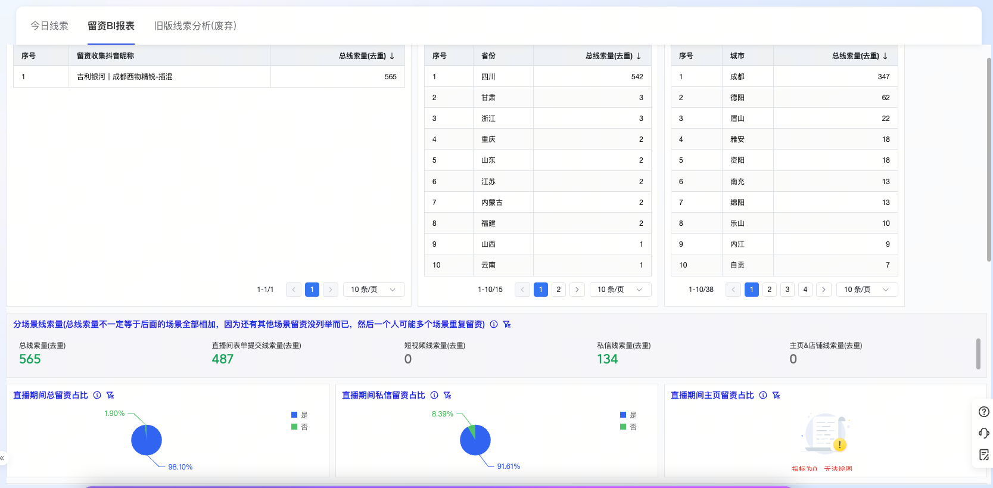
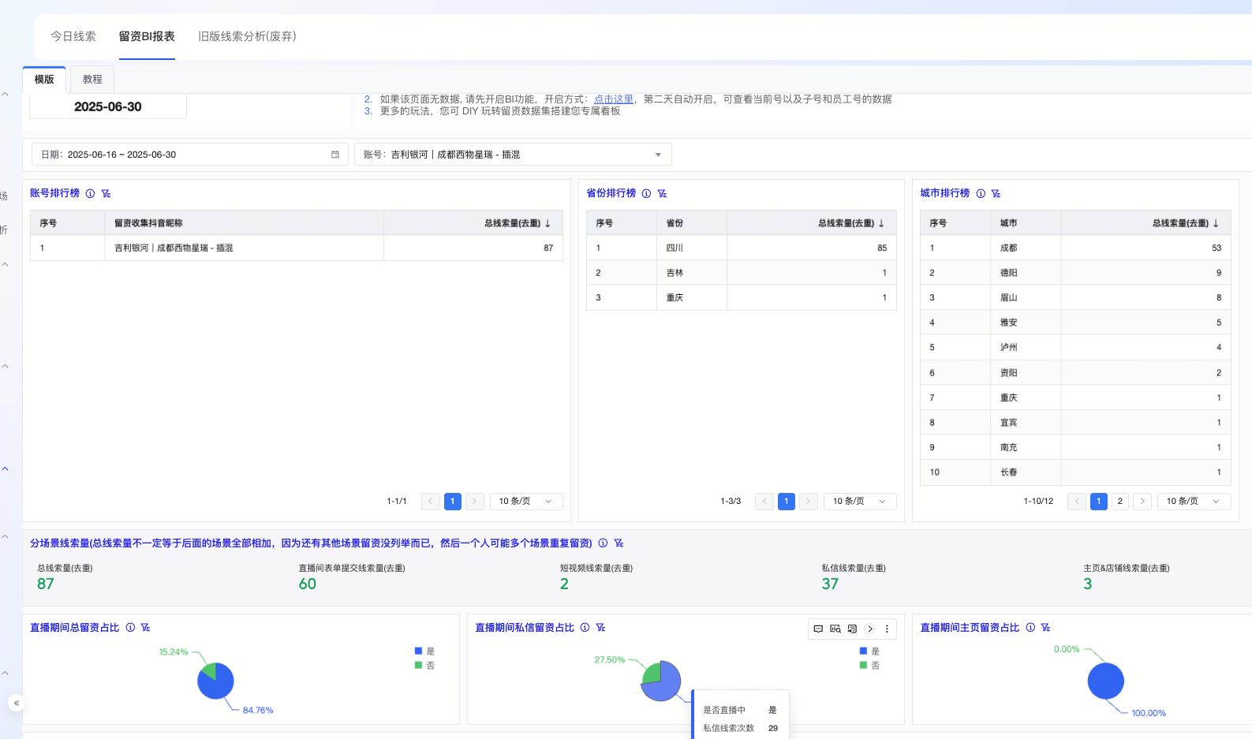
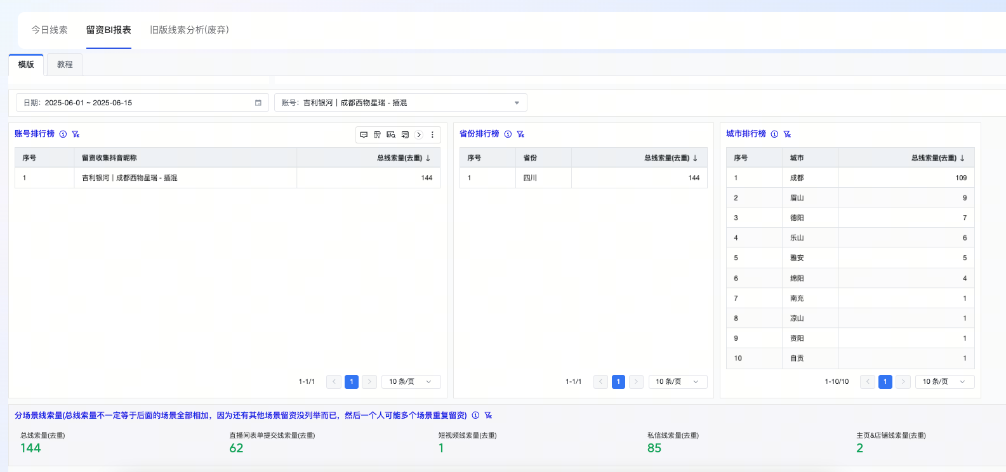
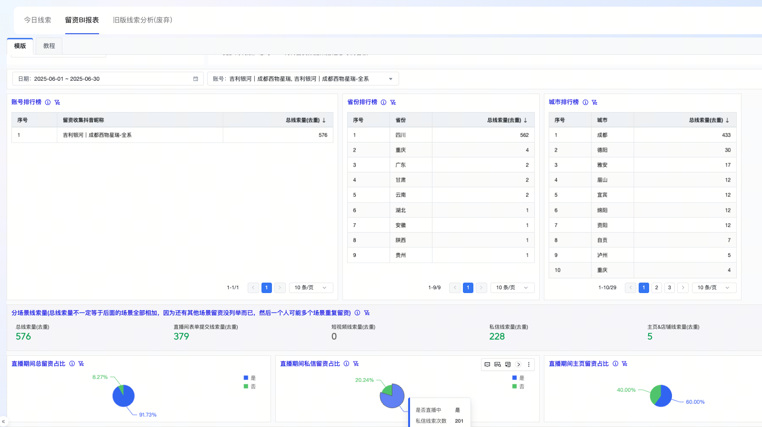
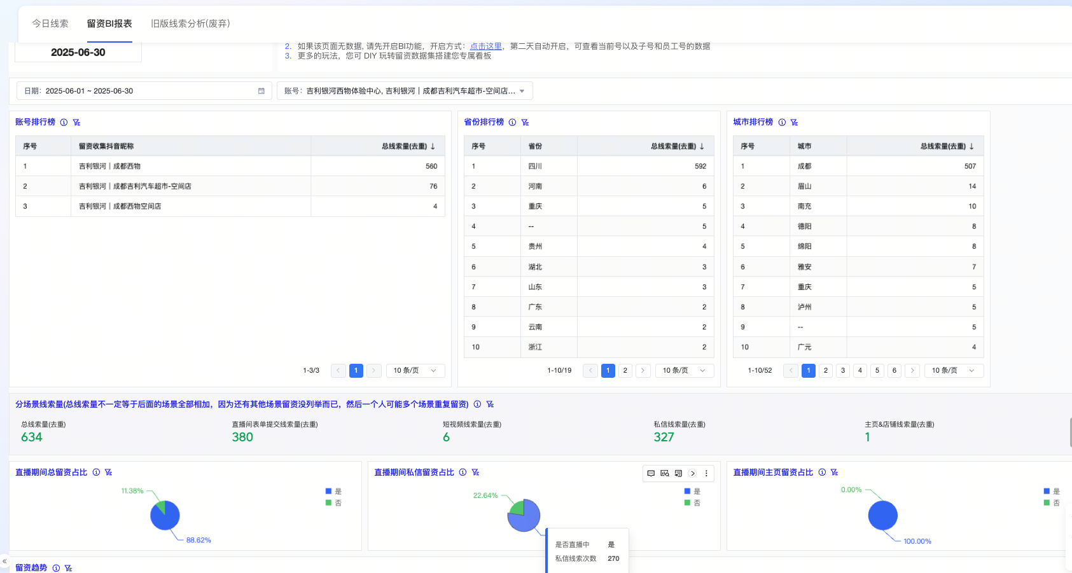
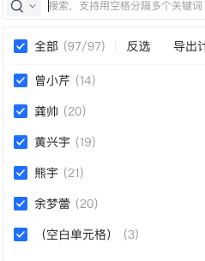
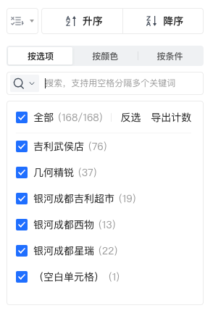
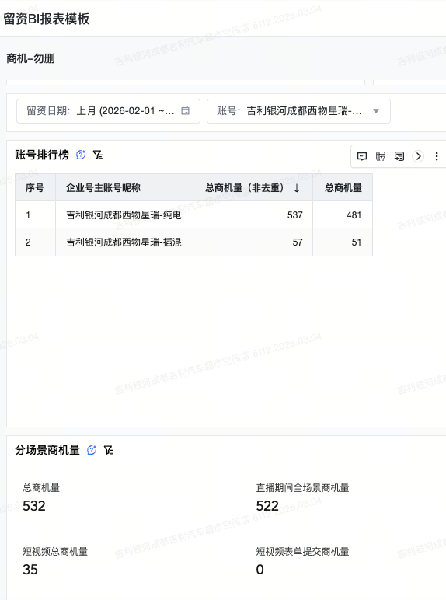
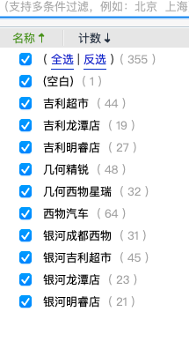
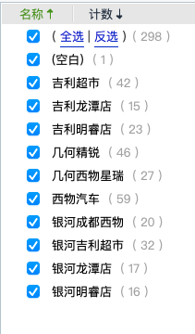
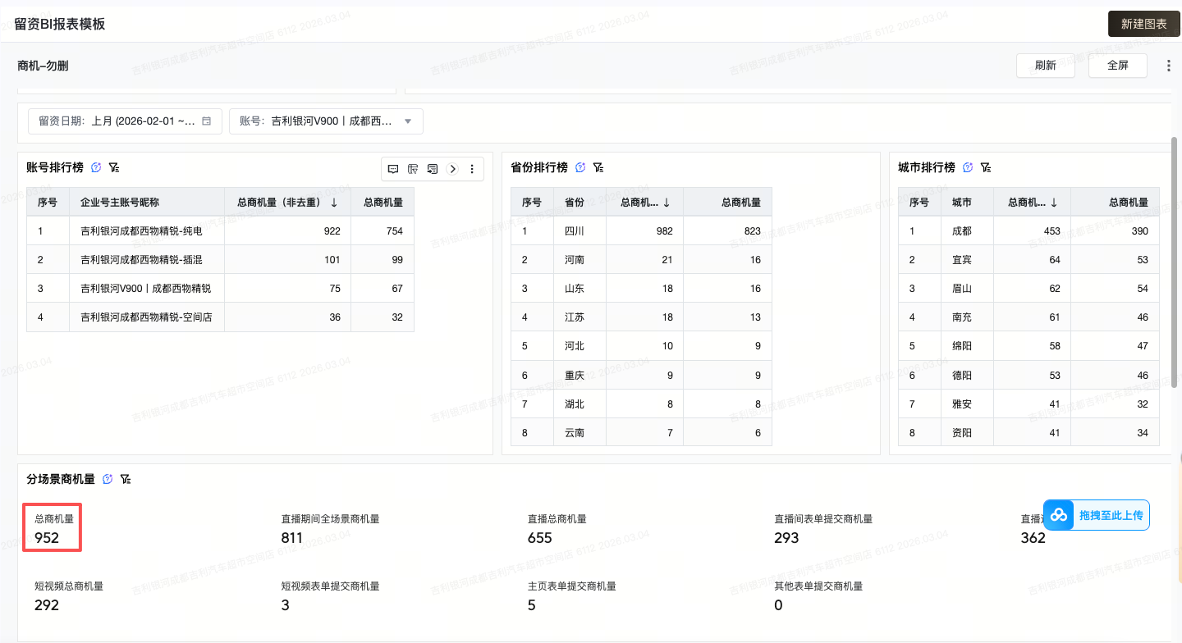
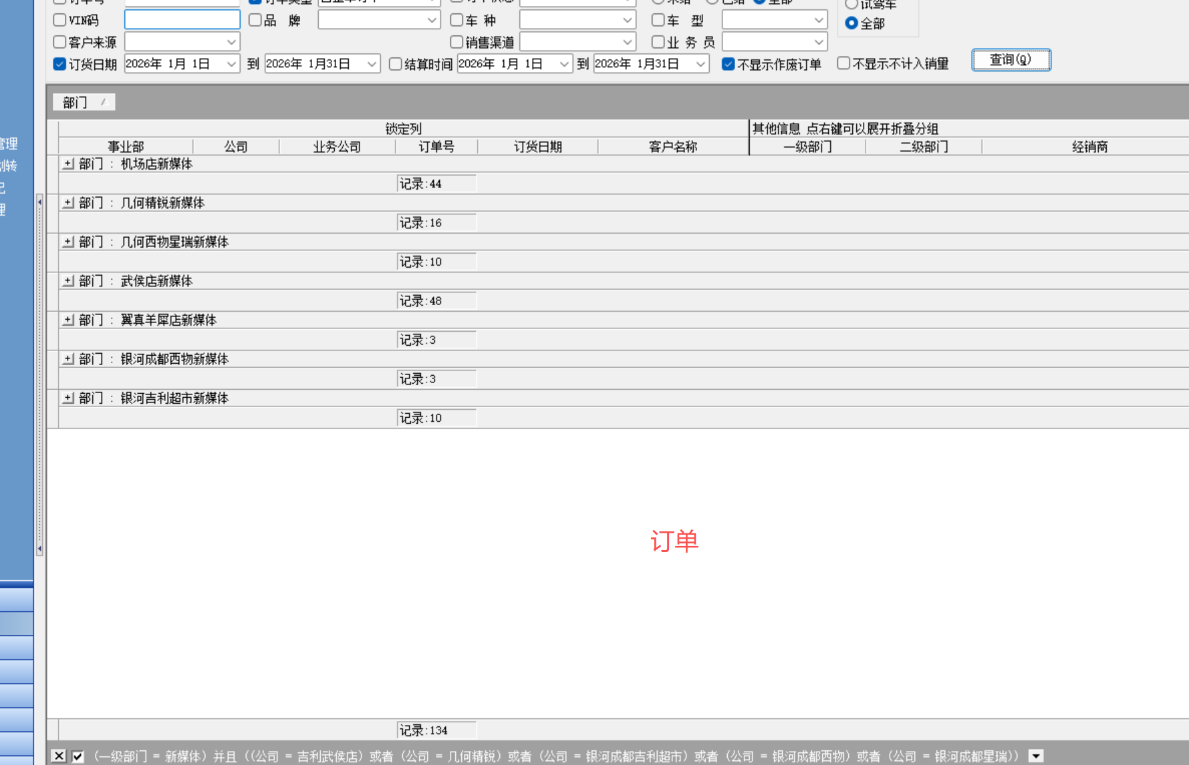
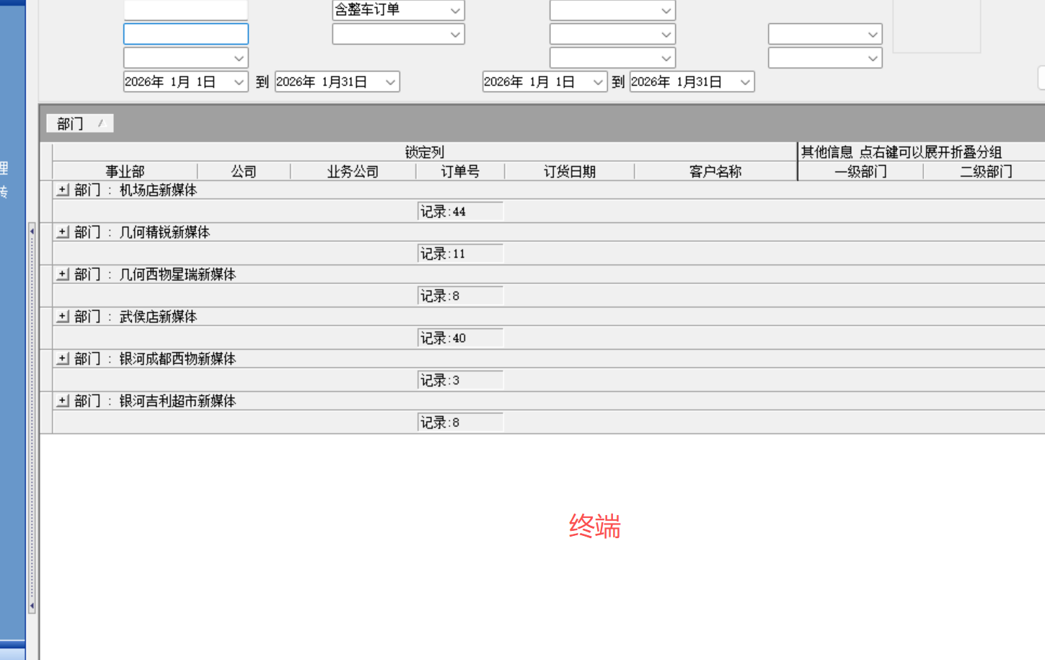
2026年 5月新媒体薪资明细
岗位 | 项目 | 直播场次 | 直播线索 （仅限 小风车线索、直播复盘数据做参考） | 直播粉丝关注量 （仅限 对应账户） | 视频创作发布量 | 岗位绩效KPI | 岗位绩效 | 终端量提成（仅限 对应公司账户端量） |  | 线索超额完成奖励 |  | 直播场次超额奖励 |  | 基本薪资 | 绩效薪资 | 合计薪资
 |  |  |  |  |  |  |  | 以月度目标制定 | 终端完成 | 超额部分10元/条 （上限1000元） | 当月超额线索数 | 超额部分100元/场 （上限500元） | 直播超额 完成场次 |  |  |  | 新媒体部门人力归属及分配（5月）
 |  |  |  |  |  |  |  | 18 |  |  |  |  |  |  |  |  | 序号 | 网属 | 公司归属 | 执行岗位 | 岗位要求 | 姓名 | 负责店面 | 人力数量 | 绩效薪资 | 备注
直播运维专员 | 月度目标量 | 90 | 523 | 400 | 40 | 7000 | 6424 | 未完成50元/台 完成100元/台 |  |  |  |  |  |  |  |  | 1 | G网 | 吉星-西物 | 新媒体经理/运营 | 专职 | 肖廷忠 | 吉星 | 1 | 9684
 | 实际达成量 | 82 | 580 | 213 | 40 |  |  | 50 | 8 | 10 | 57 | 100 |  | 1500 | 7394 | 8894 | 2 | G网 | 吉星-西物 | 视频运营专员 | 专职 | 黄凤 | 吉星 | 1 | 7240
吉星G-西物 | 实际达成率 | 91% | 111% | 53% | 100% |  |  |  |  |  |  |  |  |  |  |  | 3 | G网 | 吉星-西物 | 新媒体主播 | 专职 | 曾子乂 | 西物 | 1 | 7394
 | 考核分值数 | 40 | 40 | 10 | 10 | 100 |  | 400 |  | 570 |  | 0 |  |  |  |  | 4 | L网 | 吉星-超市 | 新媒体主播 | 专职 | 王芝婕 | 超市 | 1 | 8672
曾子乂 | 考核得分数 | 36 | 40 | 5 | 10 | 92 |  |  |  |  |  |  |  |  |  |  | 5 | L网 | 吉星-超市 | 新媒体主播 | 专职 | 蓝仁楷 | 超市 | 1 | 7769
 |  |  |  |  |  |  |  |  |  |  |  |  |  |  |  |  | 6 | G网 | 吉星-西物 | 新媒体主播 | 专职 | 何玉 | 西物G | 1 | 9506
岗位 | 项目 | 直播场次 | 直播线索 （仅限 小风车线索、直播复盘数据做参考） | 直播粉丝关注量 （仅限 对应账户） | 视频创作发布量 视频：40 小红书：20 | 岗位绩效KPI | 岗位绩效 | 终端量提成（仅限 对应公司账户端量） |  | 线索超额完成奖励 |  | 直播场次超额奖励 |  | 基本薪资 | 绩效薪资 | 合计薪资 | 7 | G网 |  | 新媒体运营 | 兼职 | 赵金秀 | 吉星 | 1 | 3000
 |  |  |  |  |  |  |  | 以月度目标制定 | 终端完成 | 超额部分10元/条 （上限1000元） | 当月超额线索数 | 超额部分100元/场 （上限500元） | 直播超额 完成场次 |  |  |  | 8
 |  |  |  |  |  |  |  | 18 |  |  |  |  |  |  |  |  | 9
直播运维专员 | 月度目标量 | 90 | 500 | 400 | 40 | 7000 | 6706 | 完成100元/台； 未完成50元/台 |  |  |  |  |  |  |  |  | 10
 | 实际达成量 | 90 | 680 | 232 | 40 |  |  | 100 | 18 | 10 | 180 | 100 |  | 1500 | 9506 | 11006 | 11
吉星G-西物 | 实际达成率 | 100% | 136% | 58% | 100% |  |  |  |  |  |  |  |  |  |  |  | 12
 | 考核分值数 | 40 | 40 | 10 | 10 | 100 |  | 1800 |  | 1000 |  | 0 |  |  |  |  | 13
何玉 | 考核得分数 | 40 | 40 | 6 | 10 | 96 |  |  |  |  |  |  |  |  |  |  | 14
 |  |  |  |  |  |  |  |  |  |  |  |  |  |  |  |  | 15
 |  |  |  |  |  |  |  |  |  |  |  |  |  |  |  |  | 16
岗位 | 项目 | 直播场次 | 直播线索 （仅限 小风车线索、直播复盘数据做参考） | 直播粉丝关注量 （仅限 对应账户） | 视频创作发布量 | 岗位绩效KPI | 岗位绩效 | 终端量提成（仅限 对应公司账户端量） |  | 线索超额完成奖励 |  | 直播场次超额奖励 |  | 基本薪资 | 绩效薪资 | 合计薪资 | 17
 |  |  |  |  |  |  |  | 以月度目标制定 | 终端完成 | 超额部分10元/条 （上限1000元） | 当月超额线索数 | 超额部分100元/场 （上限500元） | 直播超额 完成场次 |  |  |  | 18
 |  |  |  |  |  |  |  | 16 |  |  |  |  |  |  |  |  | 19
直播运维专员 | 月度目标量 | 90 | 500 | 400 | 40 | 7000 | 6872 | 未完成50元/台 完成100元/台
 | 实际达成量 | 92 | 616 | 327 | 400 |  |  | 50 | 12 | 10 | 116 | 100 | 2 | 1500 | 8672 | 10172
吉星L-超市 | 实际达成率 | 102% | 123% | 82% | 1000%
 | 考核分值数 | 40 | 40 | 10 | 10 | 100 |  | 600 |  | 1000 |  | 200
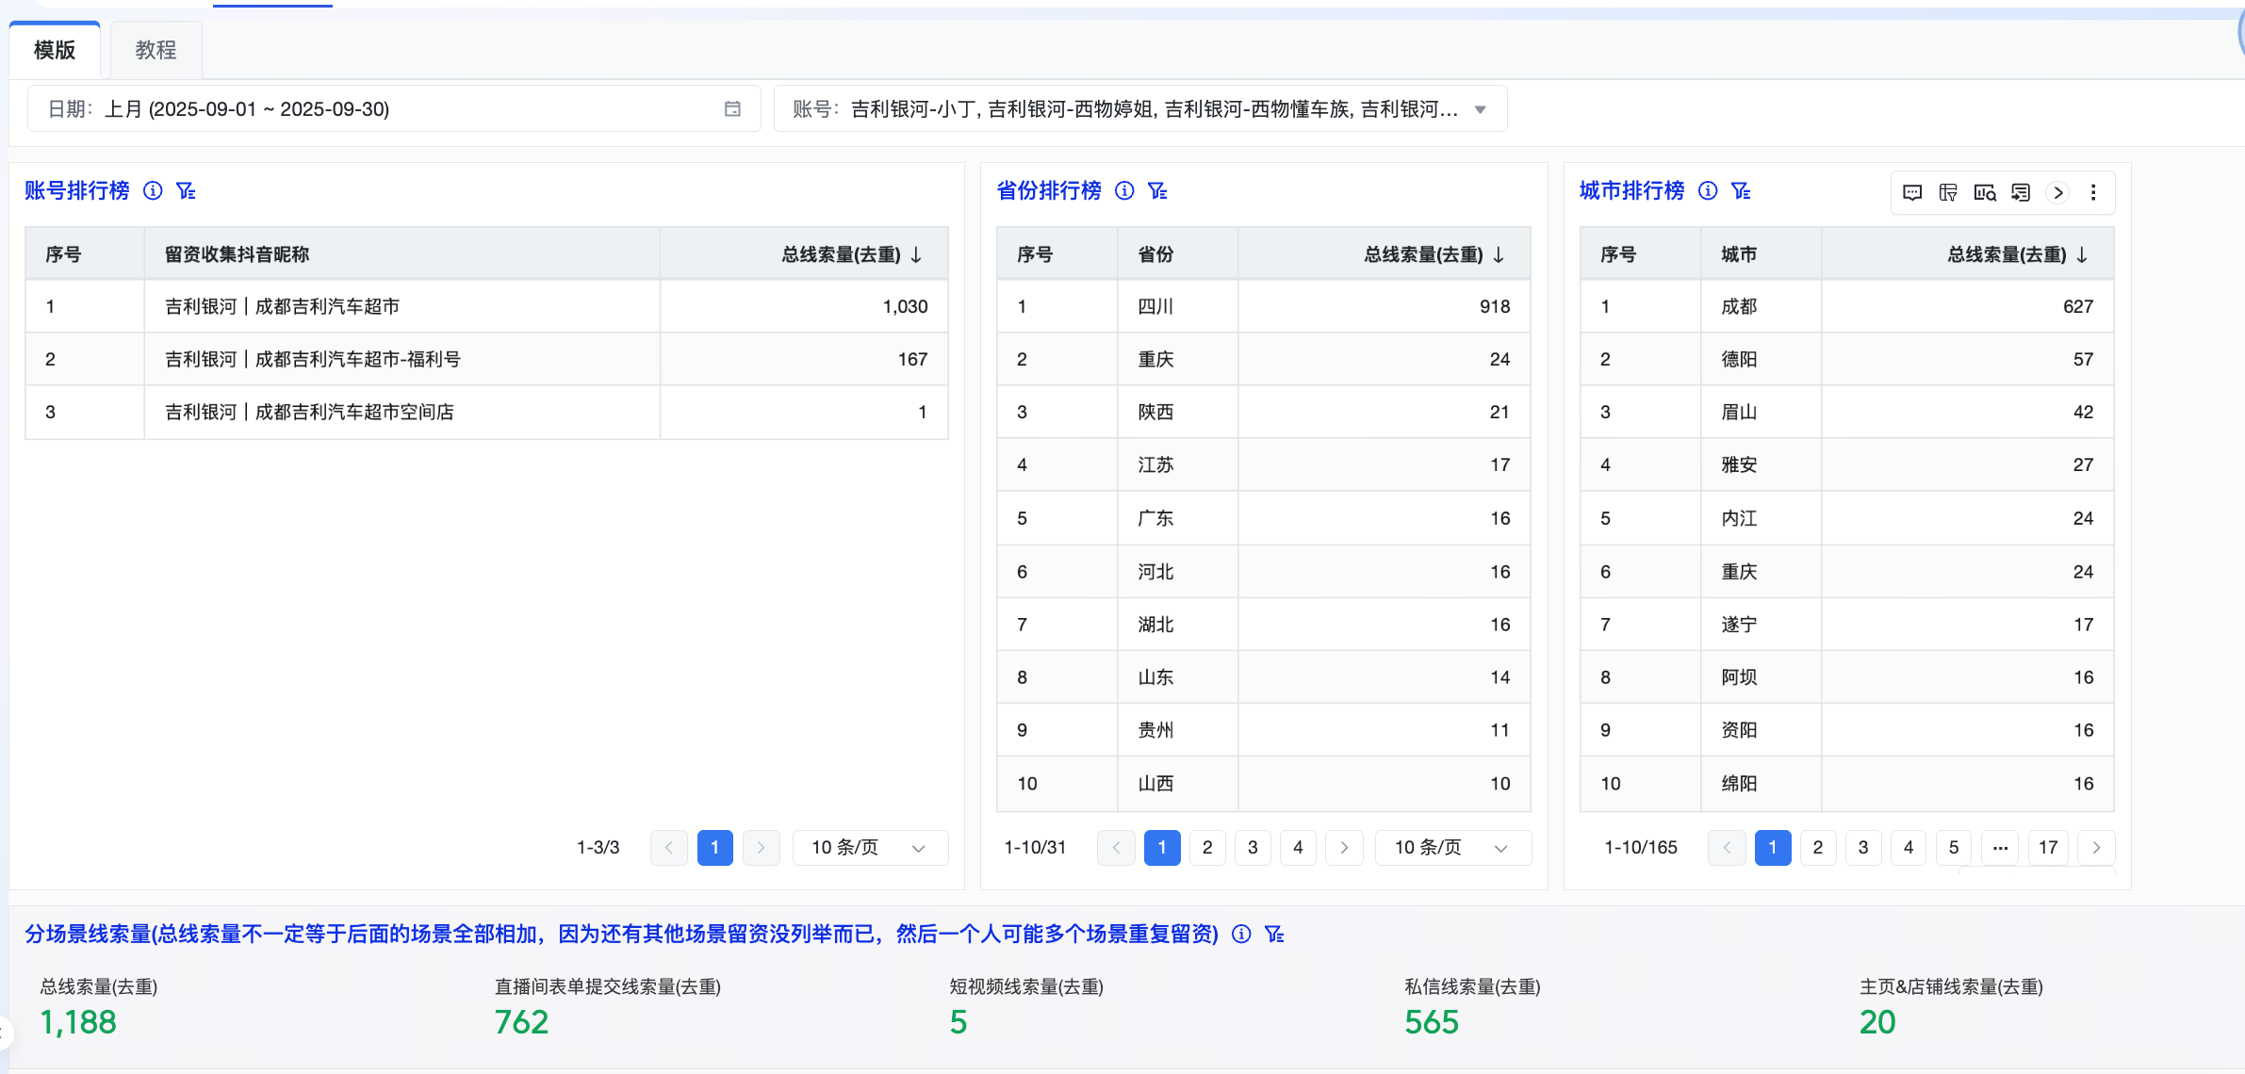
王芝婕 | 考核得分数 | 40 | 40 | 8 | 10 | 98

岗位 | 项目 | 直播场次 | 直播线索 （仅限 小风车线索、直播复盘数据做参考） | 直播粉丝关注量 （仅限 对应账户） | 视频创作发布量 | 岗位绩效KPI | 岗位绩效 | 终端量提成（仅限 对应公司账户端量） |  | 线索超额完成奖励 |  | 直播场次超额奖励 |  | 基本薪资 | 绩效薪资 | 合计薪资
 |  |  |  |  |  |  |  | 以月度目标制定 | 终端完成 | 超额部分10元/条 （上限1000元） | 当月超额线索数 | 超额部分100元/场 （上限500元） | 直播超额 完成场次
 |  |  |  |  |  |  |  | 16
直播运维专员 | 月度目标量 | 90 | 523 | 400 | 50 | 7000 | 6719 | 未完成50元/台 完成100元/台
 | 实际达成量 | 95 | 510 | 279 | 50 |  |  | 50 | 11 | 10 | 0 | 100 | 5 | 1500 | 7769 | 9269
吉星L—超市 | 实际达成率 | 106% | 98% | 70% | 100%
 | 考核分值数 | 40 | 40 | 10 | 10 | 100 |  | 550 |  | 0 |  | 500
蓝仁楷 | 考核得分数 | 40 | 39 | 7 | 10 | 96

岗位 | 项目 | 视频创作发布数 | 播放量 | 短视频粉丝关注量 | 小红书笔记发布 | 岗位绩效KPI | 岗位绩效 | 终端量提成（双账户合计量） |  | 优质视频视频奖励≥30000播放量 |  | 视频创作超额完成奖励 |  | 基本薪资 | 绩效薪资 | 合计薪资
 |  |  |  |  |  |  |  | 以月度目标制定 | 终端完成 | 优质视频50元/条 （上限500元） | 优质视频数量 | 超额部分50元/条 (上限500元) | 视频超额完成数
 |  |  | 播放量≥3000 |  |  |  |  | 55
视频运维专员 超市+西物视频 | 月度目标量 | 61 | 20 | 60 | 16 | 6000 | 5780 | 未完成20元/台； 完成30元/台
 | 实际达成量 | 61 | 18 | 55 | 16 |  |  | 20 | 48 | 50 | 10 | 50 | 0 | 1700 | 7240 | 8940
吉星G-西物 | 实际达成率 | 100% | 90% | 92% | 100%
 | 考核分值数 | 40 | 20 | 20 | 20 | 100 |  | 960 |  | 500
黄凤 | 考核得分数 | 40 | 18 | 18 | 20 | 96

岗位 | 项目 | 直播场次数 | 视频创作数 | 线索量 （月度目标制定） | 邀约到店数 （月度目标制定） | 岗位绩效KPI | 岗位绩效 | 终端量提成 |  | 底薪薪资 | 无 | 无 | 无 | 无 | 绩效薪资 | 合计薪资
 |  |  |  |  |  |  |  | 40元/台 （不设限） | 终端目标台
运维主管 | 月度目标量 | 360 | 90 | 1909 | 255 | 8000 | 7764 |  |  | 2000 |  |  |  |  | 9684 | 11684
 | 实际达成量 | 350 | 90 | 2167 | 232 |  |  |  | 48
吉星G-西物 | 实际达成率 | 97% | 100% | 114% | 91% |  |  |  |  |  | 无 | 无 | 无 | 无
 | 考核分值数 | 25 | 25 | 25 | 25 | 100 |  | 1920
肖廷忠 | 考核得分数 | 24 | 25 | 25 | 23 | 97

岗位 | 项目 | 私信开口数 | 私信会话开口率 | 私信线索转化率 | 线索完成率 | 岗位绩效KPI | 岗位绩效 | 终端量提成 （双账户合计量、超市+西物） |  | 线索超额完成奖励 |  | 基本薪资 | 其它 | 其它 | 绩效薪资 | 合计薪资
 |  |  |  |  |  |  |  | 以月度目标制定 | 终端完成 （负责店面总量） | 超额部分5元/条 （上限500元） | 当月超额线索数
 |  |  |  |  |  |  |  | 55 |  |  | 1909
中国星 线索运维专员 | 月度目标量 | 7000 | 35% | 70% | 1909 | 3000 | 2855 | 5元/条 |  |  | 2167
 | 实际达成量 | 11061 | 26.5% | 82.01% | 2167 |  |  | 5 | 48 | 5 |  | 1500 | 0 | 0 | 3095 | 4595
G网西物+L网超市挖手 | 实际达成率 | 158% | 75.77% | 117% | 113.51%
 | 考核分值数 | 20 | 20 | 20 | 40 | 100 |  | 240 |  | 0
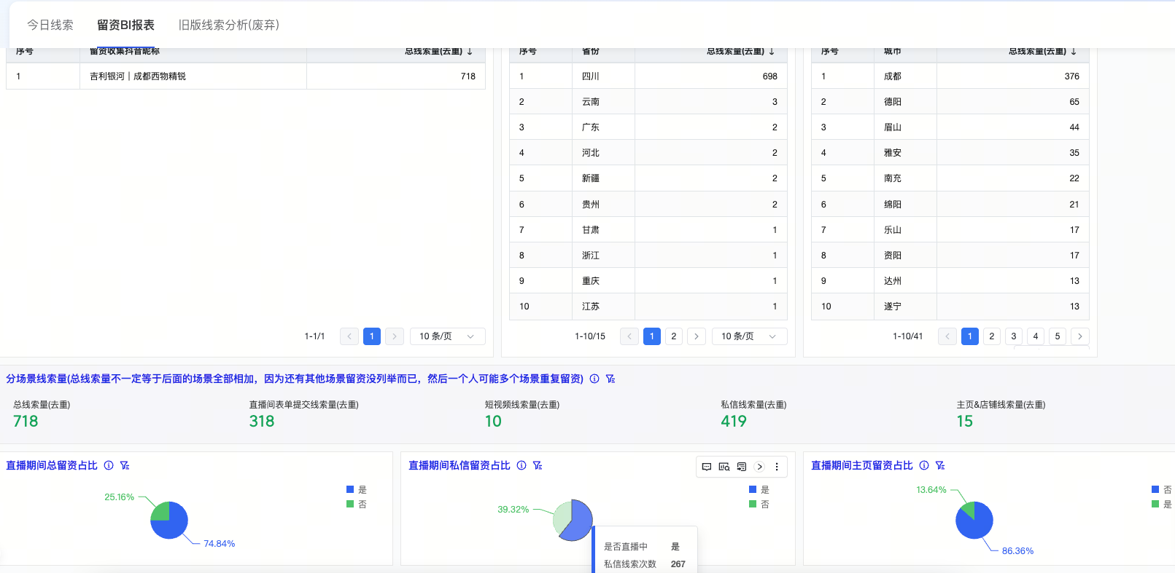
赵金秀 | 考核得分数 | 20 | 15 | 20 | 40 | 95

